Gráfico 1
MINISTERIO DE HACIENDA
DIRECCIÓN GENERAL DE PRESUPUESTO
DEPARTAMENTO DE GESTIÓN FINANCIERA DE FORMULACIÓN Y EJECUCIÓN

 | Gráfico 1. Empresas Públicas No Financieras Distribución de los Ingresos Corrientes
 |  | 2024

 | Ventas de bienes y servicios | 61.3%
 | Transferencias y donaciones corrientes recibidas | 38.6%
 | Otros ingresos corrientes | 0.1%

 | Fuente: Sistema de Información de la Gestión Financiera (SIGEF)

Gráfico 2
MINISTERIO DE HACIENDA
DIRECCIÓN GENERAL DE PRESUPUESTO
DEPARTAMENTO DE GESTIÓN FINANCIERA DE FORMULACIÓN Y EJECUCIÓN

 | Gráfico 11. Empresas Públicas Financieras Distribución de los Ingresos Corrientes
 |  | 2024

 | Ventas de bienes y servicios | 36.1%
 | Otros ingresos corrientes | 15.0%
 | Rentas de la propiedad | 48.7%

 | Fuente: Sistema de Información de la Gestión Financiera (SIGEF)

Gráfico 3
MINISTERIO DE HACIENDA
DIRECCIÓN GENERAL DE PRESUPUESTO
DEPARTAMENTO DE GESTIÓN FINANCIERA DE FORMULACIÓN Y EJECUCIÓN

 | Gráfico 3. Distribución del gasto de las Empresas Públicas no Financieras por clasificación Económica
 | 2023-2024 |  | PIB 2023 | 6,764,533.3
 | En porcentaje (%) del PIB |  | PIB 2024 | 7,402,888.5

 | Gasto Corriente | Gasto Capital
2023 | 1.5% | 0.5%
2024 | 2.9% | 0.6%
2024 (Misma cobertura que 2023) | 1.4% | 0.5%

Nota: Los valores del Producto Interno Bruto (PIB) utilizados en este análisis se basan en la última versión del informe “Panorama Macroeconómico 2025‑2029”, elaborado por el MEPyD y actualizado al 09/06/2025
1. PIB 2023: RD$ 6,764,533.3 millones
2. PIB 2024: RD$ 7,402,888.5 millones
Fuente: Elaboración propia con datos del Sistema de la Gestión Financiera (SIGEF).

Gráfico 4
MINISTERIO DE HACIENDA
DIRECCIÓN GENERAL DE PRESUPUESTO
DEPARTAMENTO DE GESTIÓN FINANCIERA DE FORMULACIÓN Y EJECUCIÓN

 | Grafico 4. Distribución del gasto de las Empresas Públicas Financieras por clasificación Económica
 | 2023-2024 |  | PIB 2023 | 6,764,533.3
 | En porcentaje (%) del PIB |  | PIB 2024 | 7,402,888.5

 | Gasto Corriente | Gasto Capital
2023 | 5.3% | 0.0%
2024 | 5.2% | 0.1%

Nota: Los valores del Producto Interno Bruto (PIB) utilizados en este análisis se basan en la última versión del informe “Panorama Macroeconómico 2025‑2029”, elaborado por el MEPyD y actualizado al 09/06/2025
1. PIB 2023: RD$ 6,764,533.3 millones
2. PIB 2024: RD$ 7,402,888.5 millones
Fuente: Elaboración propia con datos del Sistema de la Gestión Financiera (SIGEF).

Gráfico 5
MINISTERIO DE HACIENDA
DIRECCIÓN GENERAL DE PRESUPUESTO
DEPARTAMENTO DE GESTIÓN FINANCIERA DE FORMULACIÓN Y EJECUCIÓN

 | Grafico 5. Ejecución institucional de las Principales Empresas Públicas por sector
 | 2024
 | Valores en millones de RD$

 |  |  | 7.402888491E+12

Sector Eléctrico | EDEESTE | 50,372.1
 | EDENORTE | 59,597.3
 | EDESUR | 75,328.7
Sector Agua | CAASD | 10,244.6
 | CORAASAN | 4,217.4
 | INAPA | 13,183.7
Sector Financiero | BAGRÍCOLA | 3,441.9
 | BANRESERVAS | 240,708.2
 | BCRD | 145,171.9

Fuente: Elaboración propia con datos del Sistema de la Gestión Financiera (SIGEF) y Centralización de Información Financiera del Estado (CIFE)

Gráfico 6.
Gráfico 6. Ejecución de la inversión pública por provincia
Empresas Públicas no Financieras
2024
Valores en millones de RD$
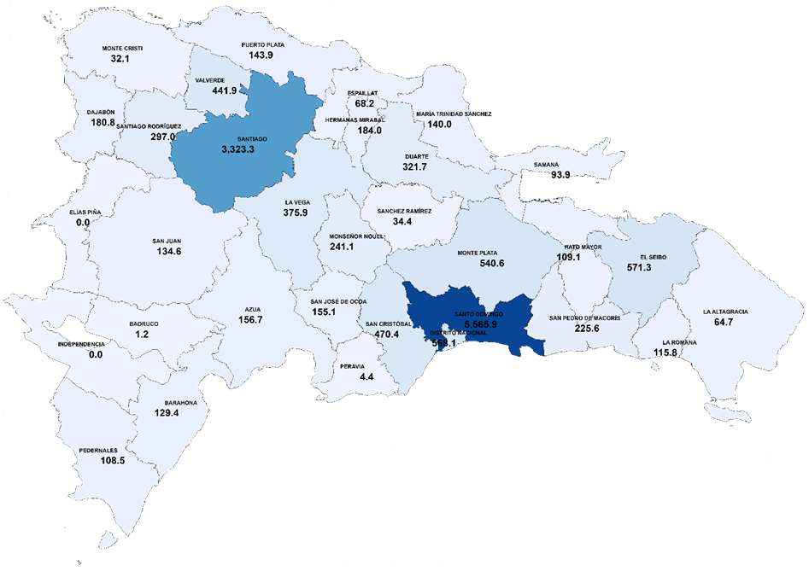

Fuente: Sistema de Información de la Gestión Financiera (SIGEF).

